项目登记
项目登记
项目类型 |  |  |  |  | 项目地区
工程编号 |  |  |  |  | 工程性质
工程名称 |  |  |  |  | 接收日期
线路名称 |  |  |  |  | 工程进度
工程量 |  |  |  |  | 计划竣工日期
竣工日期 |  |  |  |  | 计划竣工资料上报日期
竣工资料上报日期 |  |  |  |  | 计划决算资料提交日期
决算资料提交日期 |  |  |  |  | 开票情况
是否结案

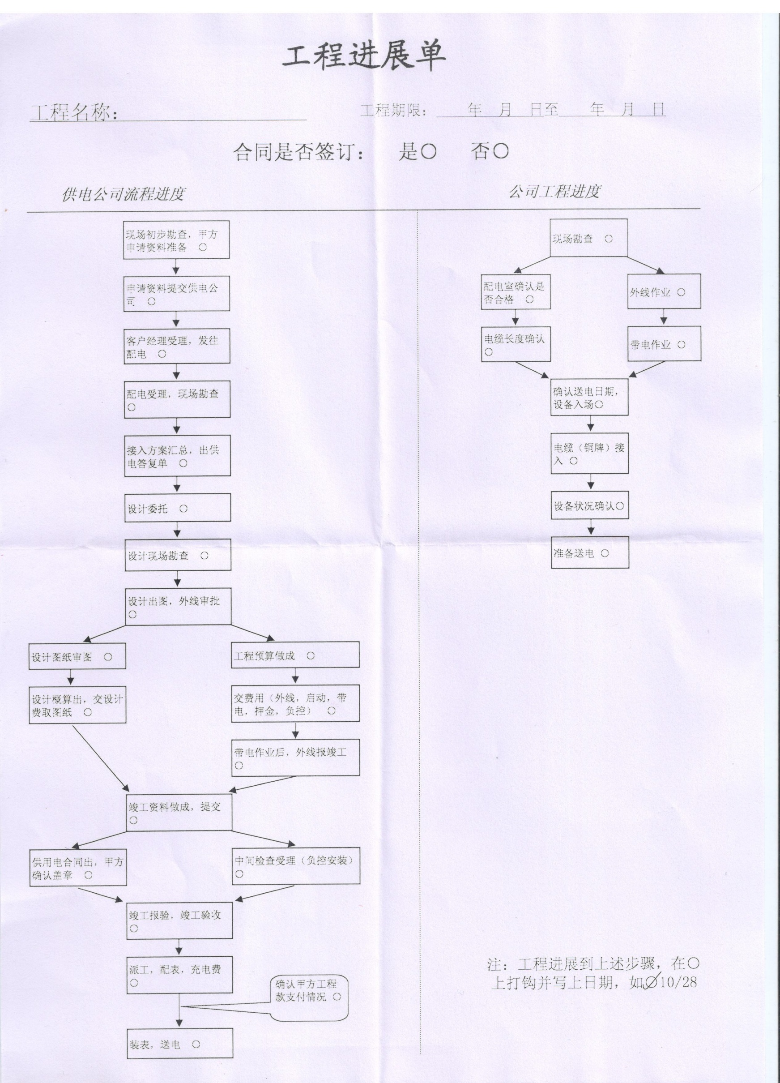
页签1：材料登记
存货编码 | 存货名称 | 规格型号 | 计量单位 | 预算数量 | 入库数量 | 入库类型 | 实领数量 | 结余数量 | 备注
列表带出全部存货，只需填写数量 |  |  |  |  |  | 客供，自购

页签2：开票登记
序号 | 开票日期 | 开票金额 | 经办人

页签3：结账登记
序号 | 回款金额 | 回款日期 | 经办人

页签4：工程质量登记
序号 | 质量类型 | 备注 | 登记人 | 登记日期
 | 优，良，中，差

页签5：安全登记
序号 | 选择 | 安全类型 | 备注 | 登记人 | 登记日期
 |  | 列表带出档案，勾选

页签6：供电公司工程进度（按工程性质是否显示）
每个进度可以上传附件（CAD图纸，照片）

页签7：用户工程进度（按工程性质是否显示）
每个进度可以上传附件（CAD图纸，照片）

